1
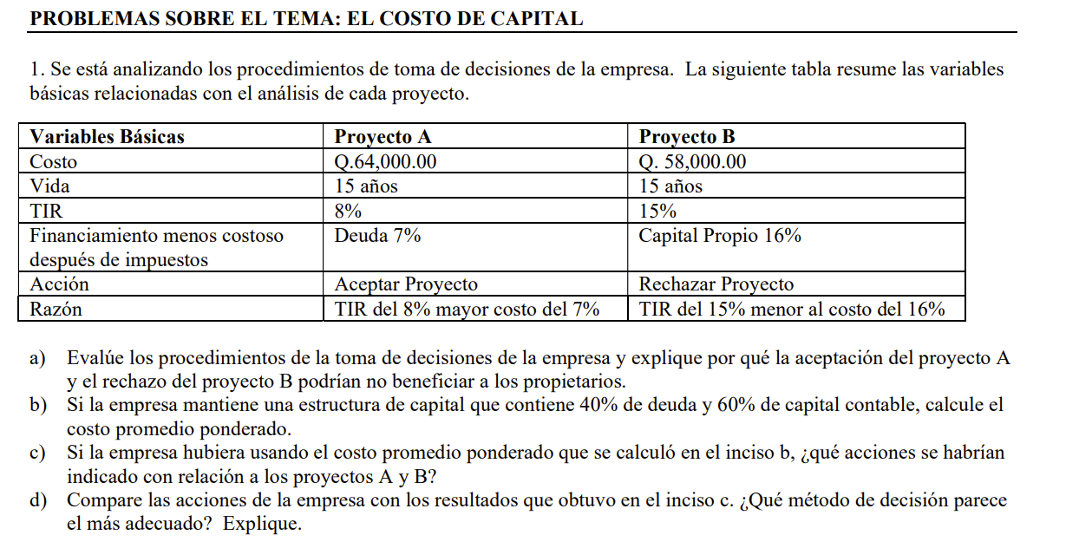

a) la decision de la empresa debio basarse en la TMAR y no es una sola fuente de financiamiento
b) calculo del WACC | fuente | wi | ki | WACC
 | deuda | 40% | 7% | 12.40%
 | capital propio | 60% | 16%

c) evaluacion proyectos
 | proyecto | TIR | WACC = TMAR | DECISION
 | A | 8% | 12.40% | RECHAZAR POR QUE TIR < WACC
 | B | 15% | 12.40% | ACEPTAR PORQUE TIR > TMAR
d) es mejor decidir con base a al WACC = TMAR por que garantiza que se eligen los proyectos mas rentables

2
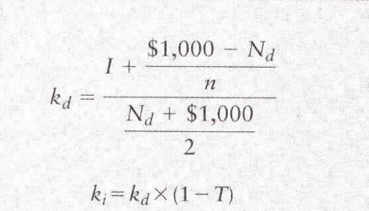

 |  | Bono A | Bono B | Bono C
Tasa de interes | i | 9% | 10% | 9%
Intereses | I | $90.00 | $100.00 | $90.00
Beneficio Neto | Nd | Q955.00 | Q970.00 | Q985.00
Valor Nominal |  | $1,000.00 | $1,000.00 | $1,000.00
Costos Flotantes |  | $25.00 | $40.00 | $15.00
Descuento/Prima |  | $(20.00) | $10.00 | $-
Precio de Venta |  | $980.00 | $1,010.00 | $1,000.00
Plazo en años | n | $20.00 | $16.00 | $25.00
 | Kd | 9.44% | 10.34% | 9.13%
 | ki | 7.08% | 7.76% | 6.85%

5
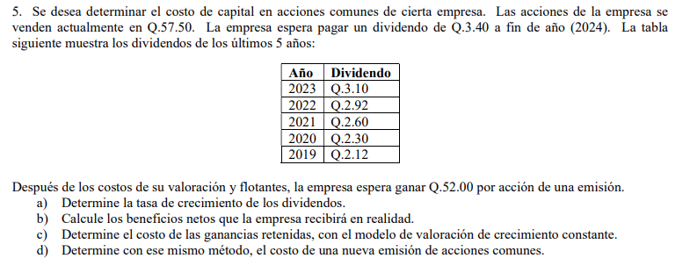

año | dividendo | precio actual de la accion |  | 57.50
2023 | 3.1
2022 | 2.92 | a)
2021 | 2.6
2020 | 2.3 | CAGR = | (VALOR FINAL / VALOR INICIAL)^1/numero de periodos - 1
2019 | 2.12 | CAGR = | 9.97%

 |  | b)
 |  | Los beneficios netos son simplemente el ingreso neto que la empresa espera obtener por acción después de los costos de emisión y otros costos asociados.
 |  | 52 | por accion

 |  | c)

 |  |  |  |  | D1 | dividendo por accion esperado al final del año 1
 |  |  |  |  | P0 | valor de las acciones comunes
 |  |  |  |  | g | tasa de crecimiento constante de dividendos
 |  |  |  |  | ks | rendimiento requerido de acciones comunes
 |  | ks = | 15.88%

 |  | d)

 |  | ks = | 16.50%

